상품제안서
포켓 망사 조끼 | 상품코드: S27685

 |  |  |  |  |  |  | 02-713-8555 | www.synergygift.co.kr
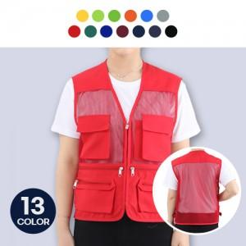

【상세/제작정보】

【인쇄/포장옵션】 | 실크, 자수, 풀칼라 / OPP(비닐)

【공급단가】 | 수량 | 50~ | 100~ | 500~ | 1,000~ | 2,000~
*VAT별도 | L~2XL 中 택1 | 10,390원 | 10,010원 | 9,620원 | 9,240원 | 9,000원
 | 3XL | 11,070원 | 10,660원 | 10,250원 | 9,840원 | 9,590원

【상품 URL】 | https://www.synergygift.co.kr:443/src/goods_detail.php?gdno=27685

